Hoja1
Costo | Cantidad | Importa | Total:
205 | 3 | 615 | 3270

 |  |  | SI LLEGO TODO BIEN


172 | 2 | 344 | SI LLEGO TODO BIEN


119 | 4 | 476 | SI LLEGO TODO BIEN

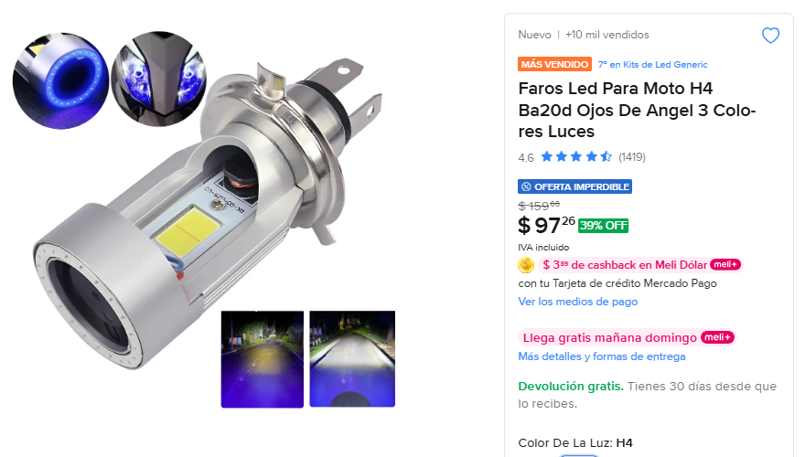
97 | 2 | 194 | SI LLEGO COMPLETO


141 | 2 | 282 | SI LLEGO TODO BIEN

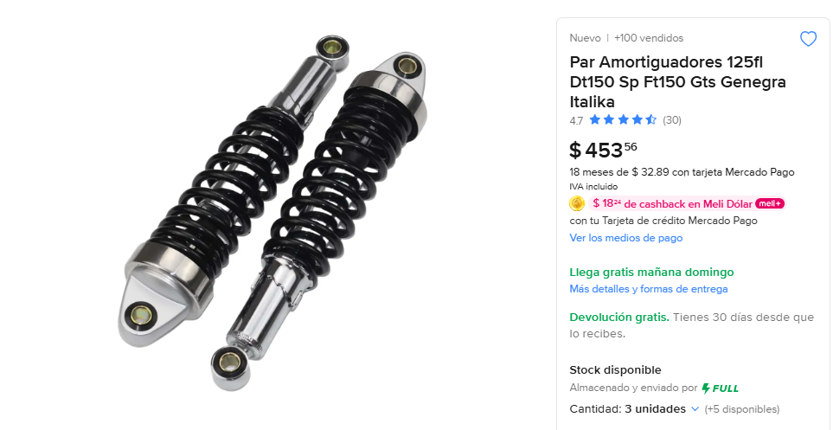
453 | 3 | 1359 | SI LLEGO TODO BIEN

